상품제안서
[고급형] 리마인드 25절 다이어리 | 상품코드: S28790

 |  |  |  |  |  |  | 02-713-8555 | www.synergygift.co.kr
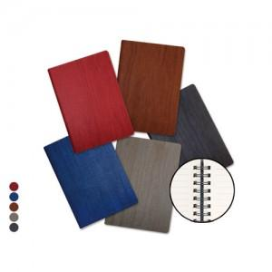

【상세/제작정보】 | <p><span style="background-color: rgb(255, 255, 255); font-family: dotum; font-size: 13px;">색상 : (32절) 레드, 브라운, 회색, 연두색, 진녹색</span></p><p>&nbsp;</p><p><span style="background-color: rgb(255, 255, 255); font-family: dotum; font-size: 12pt;">① 고급형은 금장식과 카드꽂이 그리고 거울이 기본으로 부착된 제품을 말하며,&nbsp;</span></p><p><span style="background-color: rgb(255, 255, 255); font-family: dotum; font-size: 12pt;">&nbsp; &nbsp;일반형은 금장식과 카드꽂이가 없는 제품입니다.</span></p><p><span style="background-color: rgb(255, 255, 255); font-family: dotum; font-size: 12pt;">② 리마인드 다이어리는 고급형, 일반형 모두 안쪽의 면지는 전부 검정색 면지로 통일되어 있습니다.</span>​</p>

【인쇄/포장옵션】 | 불박, 금박, 은박 / 포장불가능

【공급단가】 | 수량 | 100~ | 300~ | 500~ | 1,000~ | 3,000~
*VAT별도 | 특안식(일반형) | 7,050원 | 6,500원 | 6,100원 | 5,900원 | 5,800원
 | 특안식(고급형) | 8,150원 | 7,600원 | 7,150원 | 6,900원 | 6,800원

【상품 URL】 | https://www.synergygift.co.kr:443/src/goods_detail.php?gdno=28790

